Лист1
28.14.13.131-00000002 - Кран тройник для фильтра питьевой воды
Описание | Нет
Обязательна к применению
ОКПД2 | 28.14.13.131 - Краны (шаровые, конусные и цилиндрические)
Укрупнённая | Нет
Единица измерения | Штука
Указание дополнительных характеристик | Разрешено
Регламенты и стандарты | ГОСТ Р 32415-2013; ГОСТ 21345-2005; ГОСТ 59553-2021
Типовые контракты | Нет
Характеристики
Наименование характеристики | Единица измерения | Значения | Обязательная | Вид
Вид крана |  | Шаровый | Да | Неизменяемая
Форма корпуса |  | Тройник, соединитель | Нет | Изменяемая с одним значением
Тип присоединения |  | Резьбовое | Нет | Изменяемая с одним значением
Номинальное давление | Мегапаскаль | 3.0 | Нет | Изменяемая с одним значением
Тип проточной части корпуса крана |  |  | Нет | Изменяемая с одним значением
Наименование (состав) рабочей среды |  | Вода | Нет | Изменяемая с одним значением
Материал корпуса |  | латунь | Нет | Изменяемая с одним значением
Тип управления |  | Привод ручной (флажок) | Нет | Изменяемая с одним значением
Номинальный диаметр (DN) |  | 15(1/2") | Нет | Изменяемая с одним значением
Тип комбинированного присоединения |  | Тройник, соединитель | Нет | Изменяемая с одним значением
Максимальная температура рабочей среды |  | 140 | Нет | обусловлена параметрами инженерной системы Закачика
Тип резьбового соединения |  | внутренняя резьба, наружная резьба,цанговое соединение(обжим) | Да | для монтажа изделия в существующую систему

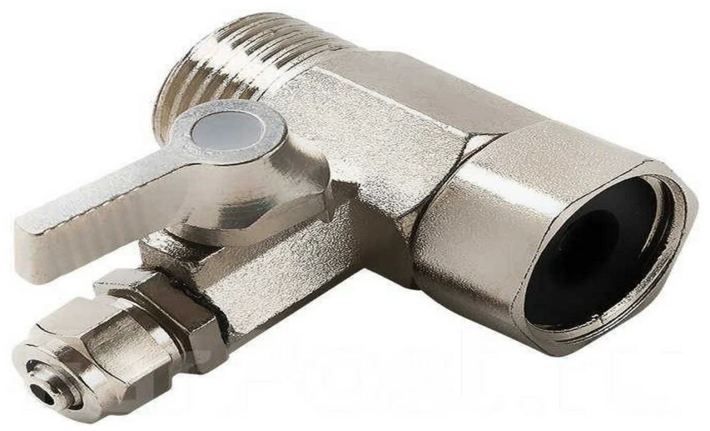 |  |  |  | Кран тройник предназначен для подключения питьевого фильтра к водопроводу. Адаптер имеет присоединительные размеры 1/2" наружная резьба, 1/2"внутренняя резьба и боковой выход цанговое соединение(обжим) 1/4" к которому присоединяетя трубка цанговым соединением диаметром 6мм для подачи воды в фильтр.

